关系图
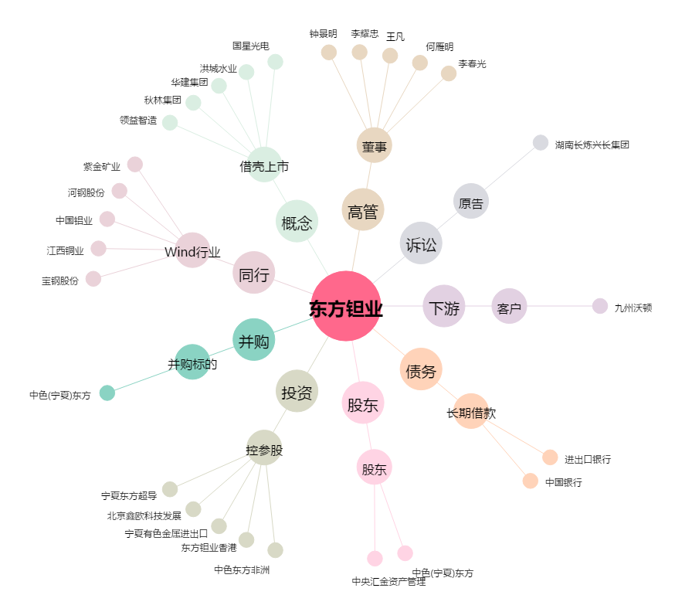
东方钽业[000962.SZ] - 关系概览图

